HINWEISE
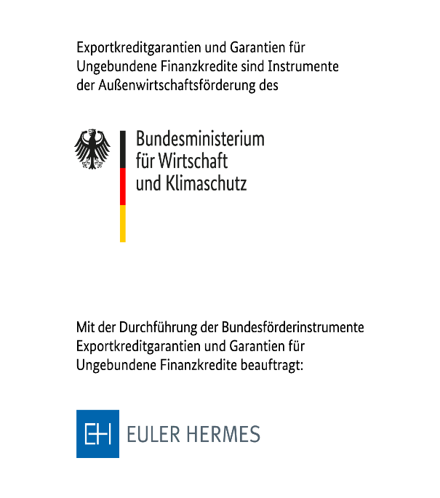
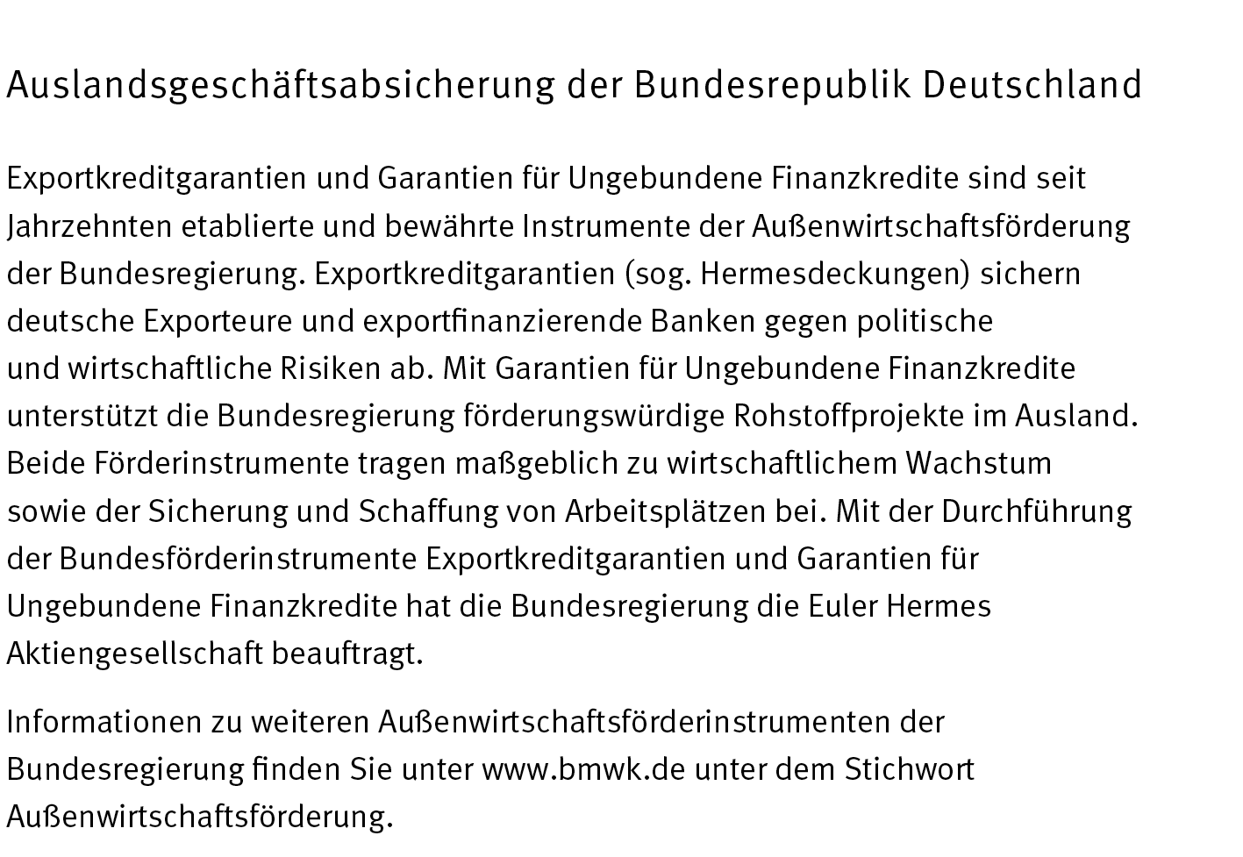

BERECHNUNG DES ENTGELTS

Entgelt Januar 2020

Allgemeine Informationen
Seit dem 1. September 2011 hat Deutschland das OECD-Entgeltsystem für den Bereich der Exportkreditgarantien eingeführt, bei dem nicht nur die Länder- sondern auch die Käuferkategorien OECD-weit vereinheitlicht sind. Die Rahmenbedingungen bei der Übernahme von UFK-Garantien unterliegen nicht den Vorgaben der OECD, sind diesen aber angelehnt, so dass bei der Entgeltberechnung vergleichbare Kriterien heranzgezogen werden. Die für UFK-Garantien verwendeten Projektgarantien (PC) sind analog zu den Käuferkategorien (CC) im Bereich der Exportkreditgarantien zu verstehen. Das angepasste UFK-Entgeltsystem besteht seit dem 15. Januar 2020.
Bitte beachten Sie, dass es sich bei der Entgeltberechnung an dieser Stelle lediglich um eine Indikation handelt, die nicht verbindlich ist.
Neben der Risikolaufzeit sind die Länder- bzw. Projektkategorie sowie eventuell Sicherheiten die wichtigsten Faktoren zur Berechnung des Entgelts.

Länderkategorien
Die Länderkategorie ist ein Indikator für die Entwicklung eines Landes in politischer und wirtschaftlicher Hinsicht. Die Einstufung eines Landes wird OECD-weit verbindlich festgelegt. Hocheinkommensländer der OECD und der Eurozone werden allerdings von der OECD nicht eingestuft. Für diese Länder sowie für Länder der Kategorie 0 gelten seit 1. Februar 2017 bei Forderungsdeckungen mit Laufzeiten ab zwei Jahren besondere Mindestprämienregelungen des OECD-Konsensus. Ein Berechnungstool ist bei der OECD verfügbar. Bitte sprechen Sie uns hierfür an!

Projektkategorien
Die Bonität des Darlehensnehmers oder Garanten ist die Grundlage für die Eingruppierung in eine Projektkategorie. Die Projektkategorien sind OECD-weit vorgegeben und orientieren sich an vergleichbaren Ausfallwahrscheinlichkeiten externer Ratings. Im deutschen System beruht die Einstufung auf einer individuellen Analyse des Käufers.
Die Anzahl der Projektkategorien variiert über die Länderkategorien 1 bis 7: In den Länderkategorien 1 bis 4 stehen die Projektkategorien PC0-PC5, in Länderkategorie 5 die Projektkategorien PC0-PC4, in Länderkategorie 6 die Projektkategorien PC0-PC3 und in Länderkategorie 7 die Projektkategorien PC0-PC2 zur Verfügung.
Darüber hinaus gibt es zwei Kategorien für staatliche Schuldner (SOV; SOV-) und eine Kategorie für einen privaten Schuldner, der besser ist als der Staat (SOV+): Die Projektkategorie SOV wird für Deckungen mit der Zentralbank oder dem Finanzministerium als Schuldner und die Projektkategorie SOV- für Deckungen mit sonstigen staatlichen Schuldnern angewendet. Die Kategorie SOV+ kommt nur in Ausnahmefällen zur Anwendung, wenn das externe Rating eines privaten Schuldners besser ist als das des Staates, in dem er seinen Hauptsitz hat.

Sicherheiten
Zusätzlich zur Bonität des Schuldners stellen Sicherheiten (insbesondere Pfandrechte) einen wichtigen Aspekt für die Risikobeurteilung dar. So können Sicherheiten dazu führen, dass ein Projekt deutlich besser beurteilt wird und ein geringeres Entgelt zu zahlen ist. Ob und inwieweit für Sicherheiten Entgeltabschläge auf den im Entgeltsatz enthaltenen Projektrisikoanteil berücksichtigt werden können, kann erst im Antragsverfahren entschieden werden.

Entgeltberechnungs-Tool

Das Entgeltberechnungs-Tool ist in diesem Format bewusst einfach - ohne Excel-Makros - gehalten.

Bitte schließen Sie zunächst den Download des Tools ab und speichern Sie eine Kopie auf Ihrem Rechner. Anderenfalls können die Berechnungen möglicherweise nicht richtig durchgeführt werden. Sollten dennoch Probleme bei der Berechnung entstehen, vergewissern Sie sich bitte, dass die automatische Berechnung eingeschaltet ist, oder berechnen Sie mit F9 die Mappe neu.
Sollten Sie keine Maus verwenden, aktivieren Sie bitte die Schaltfläche "Kommentare anzeigen" über das Excel-Menü "Überprüfen", um alle Eingabehilfen zu sehen.

 | © Copyright 2020 Euler Hermes Aktiengesellschaft – Alle Inhalte (insbesondere Texte, Grafiken, Rechner) sind urheberrechtlich geschützt. Sämtliche Rechte bleiben vorbehalten.

UFK-Garantie
BERECHNUNG DES ENTGELTS

gültig ab Januar 2020 - ohne Gewähr

Mit diesem Arbeitsblatt können Sie das Entgelt für Ihren Ungebundenen Finanzkredit in den Ländern der Kategorie 1 - 7 berechnen. Bitte tragen Sie hierzu die Daten Ihres Geschäftes in die braun hinterlegten Felder ein.

Zur Berechnung der Risikolaufzeit wird zunächst die Vorlaufzeit (in Monaten) benötigt. Die Vorlaufzeit bestimmt sich durch den Zeitraum, der zwischen Auszahlungsbeginn und Beginn der Laufzeit der ersten Tilgungsrate ("Starting Point") des Kredits liegt. Sie können diese direkt in der linken Tabelle eingeben.
In der rechten Tabelle wird die Risikolaufzeit berechnet. Die Berechnung können Sie mit der Eingabe des Rückzahlungszeitraumes (in Monaten oder Jahren) sowie der Auswahl der Tilgungsabstände vornehmen. Für den Rückzahlungszeitraum werden nur Eingaben von mindestens 2 Jahren bis max. 18 Jahre für die Berechnung herangezogen.
1. BERECHNUNG DER RISIKOLAUFZEIT
Zur Berechnung der Risikolaufzeit wird zunächst die Vorlaufzeit (in Monaten) benötigt. Sie können diese in der Tabelle links oben berechnen oder eingeben. Für die Berechnung der Vorlaufzeit geben Sie bitte den Zeitpunkt der ersten Auszahlung aus dem Kredit sowie den Beginn der Kreditlaufzeit ("Starting Point") an. Der Beginn der Kreditlaufzeit darf nicht vor Auszahlungsbeginn liegen. Auf der rechten Seite wird die Risikolaufzeit berechnet. Die Berechnung können Sie für alle Kredite mit der Eingabe des Rückzahlungszeitraumes (in Monaten oder Jahren) sowie der Auswahl der Tilgungsabstände vornehmen. Für den Rückzahlungszeitraum werden nur Eingaben von mindestens 2 Jahren bis max. 18 Jahre für die Berechnung herangezogen.
Sofern in gleich hohen Raten gezahlt wird, stehen Ihnen die Auswahlmöglichkeiten von halbjährlicher bis monatlicher Tilgung zur Verfügung. Liegen keine gleich hohen Raten vor, wählen Sie bitte bei Tilgung "Nicht-Standard" aus und geben in der Tabelle rechts die Tilgung ratenweise nach dem individuellen Zahlungsplan ein. Diese Eingaben werden jedoch nur dann berücksichtigt, wenn Sie "Nicht-Standard" ausgewählt haben! Die berechnete Risikolaufzeit wird nicht gerundet, aber nur bis vier Nachkommastellen angezeigt, und automatisch in die Berechnung übertragen.

Berechnung der Vorlaufzeit [dd.mm.yyyy] |  |  | Berechnung der Risikolaufzeit |  | Nicht standardisierter Zahlungsplan (unregelmäßige Tilgung):
Auszahlungsbeginn | 2021-10-01 |  | Vorlaufzeit (in Monaten) | 12.00 | Rate | Tilgung | Fälligkeit in Monaten nach Starting Point
"Starting Point" | 2022-10-01 |  | Rückzahlungszeitraum | 10.00 |  | Summe Tilgungen:
Vorlaufzeit (in Monaten) | 12.00 |  | Tilgung | = 20 Raten |  | -
 |  |  | Risikolaufzeit (in Jahren) | 10.5000 | 1
Die Risikolaufzeit setzt sich zusammen aus der Rückzahlungszeit des Kredits sowie der halben Vorlaufzeit. Tilgungsfreie Anlaufjahre ("Grace Period") sind nicht der Vorlaufzeit, sondern der Rückzahlungszeit des Kredits zuzurechnen.

2. BERECHNUNG DES ENTGELTS

Bitte beachten Sie:
Die Entgeltberechnung ist nur für die Länder der Kategorie 1 - 7 möglich.
Für Länder der Kategorie 0 sowie für Hocheinkommensländer der OECD und der Eurozone gelten separate Mindestprämienregelungen des OECD-Konsensus ("Markttest"). Dies kann auch für EU-Länder zutreffen, die keine Hocheinkommensländer der Eurozone sind. Bitte sprechen Sie uns hierfür an!
Kredit |  | mögliche Projektkategorien in Länderkategorie 3:

gedeckter Betrag (Kreditbetrag) | 100,000,000 | SOV+
Länderkategorie | 3 | SOV
Projektkategorie | PC3 | SOV-
Risikolaufzeit (in Jahren) | 10.5000 | PC0
Entgeltsatz | 6.8900% | PC1
Entgeltbetrag | 6,890,000.00 | PC2
Zusatzentgelt Aufhebung Kursbegrenzung / Fremdwährungsdeckung | - | PC3
 |  | PC4
Summe Entgelt | 6,890,000.00 | PC5 | Summe Entgelt/Kreditbetrag: | 6.8900%

Unter bestimmten Umständen kann sich das Entgelt vermindern, wenn Sicherheiten (insbesondere Pfandrechte) vorliegen. Ob und wieweit eine Sicherheit entgeltwirksam berücksichtigt werden kann, kann erst im Antragsverfahren geprüft werden!

Berücksichtigigung von Sicherheiten (Bitte geben Sie einen Wert ein; max. 35%) |  | Entgeltabschläge für das Projektrisiko sind nur für die Projektkategorien PC1-PC5 zulässig! Üblicherweise werden für dingliche Sicherheiten (Pfandrechte) zwischen 7,5% und 15% gewährt. Höhere Abschläge sind bei besonderen Besicherungskonzepten möglich.
 | 0%
 | 0.00% | Berechnung: | Entgeltsatz PC3; LK3 | 6.89%
Entgeltsatz | 6.8900% |  | ./. Entgeltsatz PC0; LK3 | 3.76%
Entgeltbetrag | 6,890,000.00 |  | Entgeltsatzanteil für Projektrisiko | 3.13%
Zusatzentgelte | - |  | x Abschlag auf das Projektrisiko 0% = | 0.00%
Summe Entgelt | 6,890,000.00 |  | Entgeltsatz PC3; LK3 ./. Abschlag = | 6.89%
Minderung des Entgeltbetrags um | -
 |  |  | Summe Entgelt/Kreditbetrag: | 6.8900%
Alle Angaben ohne Gewähr.
BERATUNG
Telefon: +49 (0) 40 / 88 34 - 90 00 |  |  | © Copyright 2020 Euler Hermes Aktiengesellschaft – Alle Inhalte (insbesondere Texte, Grafiken, Rechner) sind urheberrechtlich geschützt. Sämtliche Rechte bleiben vorbehalten.

 |  |  |  |  |  | -
 |  |  |  |  | mittlere gewogene Kreditlaufzeit (in Jahren; ohne Vorlaufzeit): |  | 0.000000

 |  |  |  |  |  | Risikolaufzeit (in Jahren): | 0.000000

 |  |  |  |  |  | 216

Verbriefungsgarantie

BERECHNUNG DES ENTGELTS
BERECHNUNG DES ENTGELTS

gültig ab Januar 2020 - ohne Gewähr

Mit diesem Arbeitsblatt können Sie das Entgelt für eine Verbriefungsgarantie im Zusammenhang mit Ihrem Ungebundenen Finanzkredit berechnen. Bitte tragen Sie hierzu die Daten Ihres Geschäftes in die braunen Felder ein.

Bitte schließen Sie zunächst den Download des Tools ab und speichern Sie eine Kopie auf Ihrem Rechner. Anderenfalls können die Berechnungen möglicherweise nicht richtig durchgeführt werden.

Verbriefungsgarantie (Abtretung bei/nach Vollauszahlung)
Abgetretener Kapitalbetrag
Zeitpunkt der Abtretung
Datum der letzten Fälligkeit
verbleibende Risikolaufzeit (in Jahren) | 0.0000
Entgeltsatz | ./.
Entgeltbetrag | ./.

Verbriefungsgarantie (vor erster Auszahlung)
Abgetretener Kapitalbetrag | 5,000,000.00
Risikolaufzeit des Kredites (in Jahren) | 10.2500
Entgeltsatz | 0.1441%
Entgeltbetrag | 7,205.00

BERATUNG
Telefon: +49 (0) 40 / 88 34 - 90 00

